상품제안서
LED 3라인 충전케이블(5핀,8핀,C타입) | 상품코드: S26042

 |  |  |  |  |  |  | 02-713-8555 | www.synergygift.co.kr
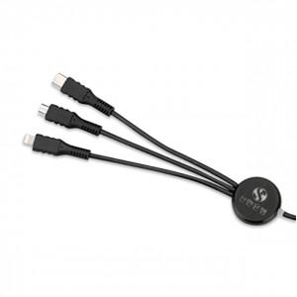 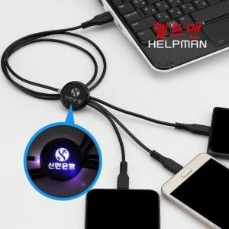

【상세/제작정보】 | 하나의 케이블로 3개의 디바이스를 동시에 충전

【인쇄/포장옵션】 | 레이저 / 시판박스

【공급단가】 | 수량 | 50~ | 100~ | 300~ | 1,000~ | 5,000~
*VAT별도 | 단가 | 5,250원 | 5,050원 | 4,800원 | 4,600원 | 4,440원

【상품 URL】 | https://www.synergygift.co.kr:443/src/goods_detail.php?gdno=26042

